E1-ComunicarOC
Descripción de la Prueba
Comunicar y auditar a PMM una orden de compra de HEBCard
Resultado Esperado
- Cabecera y Detalle de la OC en el servidor de EXE

Evidencia antes de correr procesos
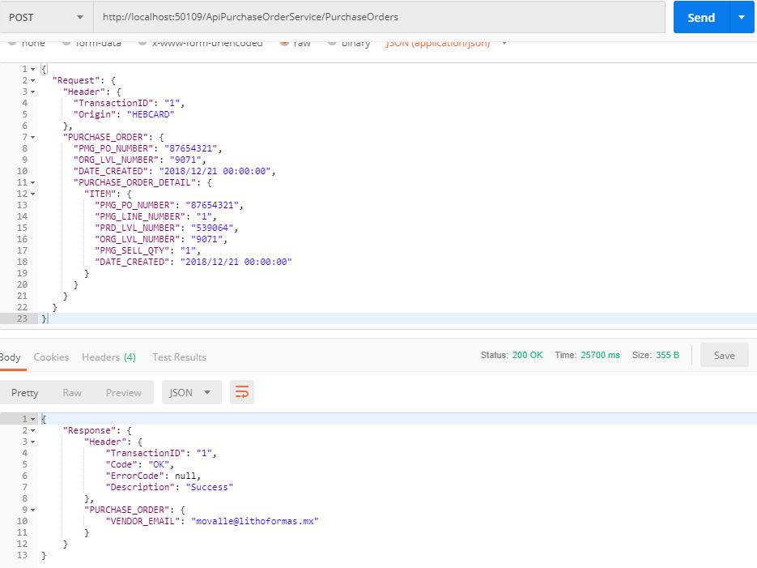

Resultados de Ejecución

E2-Sin conexion Base Datos
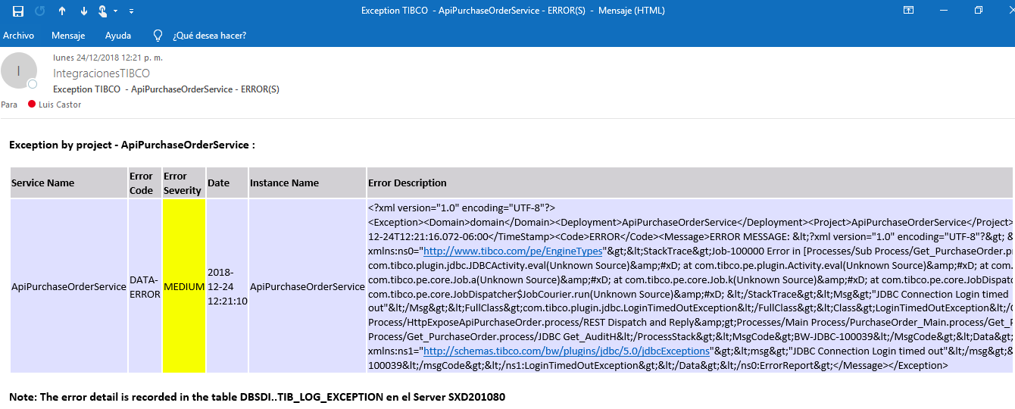
Descripción de la Prueba
Se comunica la orden de compra, la integracion debe generar una excepcion debido a la desconexion al servidor de base datos PMM
Resultado Esperado
- Registro del error en la tabla DBTIB..tib_tracklogger -Correo de notificacion

Evidencia antes de correr procesos

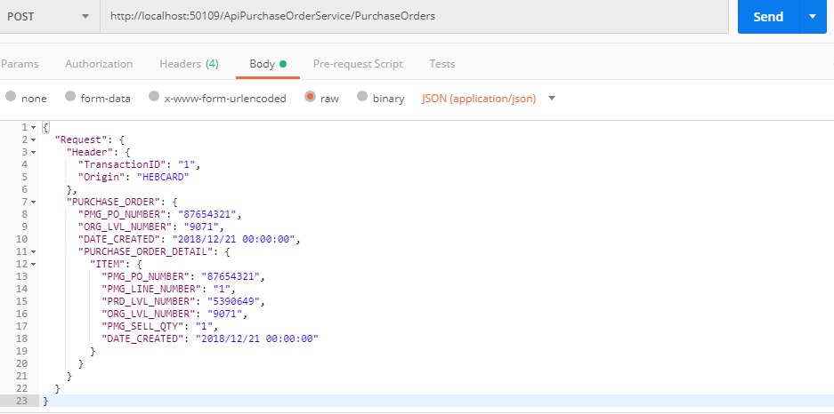

Resultados de Ejecución

E3-SKU Invalido
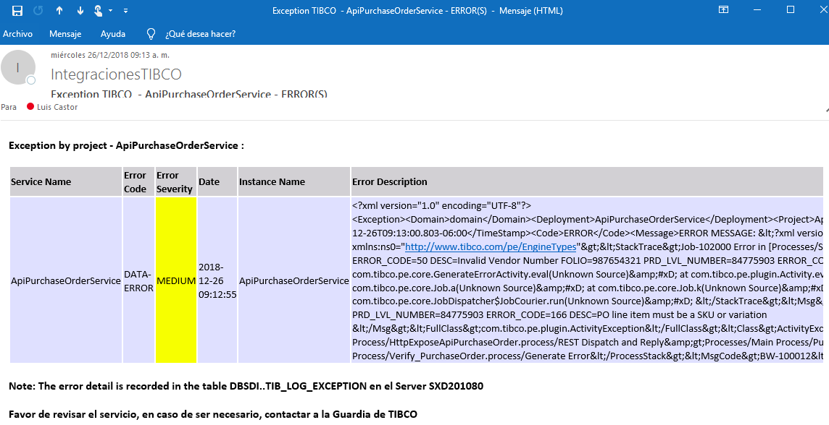
Descripción de la Prueba
Se comunica la OC 987654321, la integracion debe generar una excepcion debido a que no puede ubicar el vendor consecuencia de un SKU invalido
Resultado Esperado
- Registro del error en la tabla DBTIB..tib_tracklogger -Correo de notificacion

Evidencia antes de correr procesos
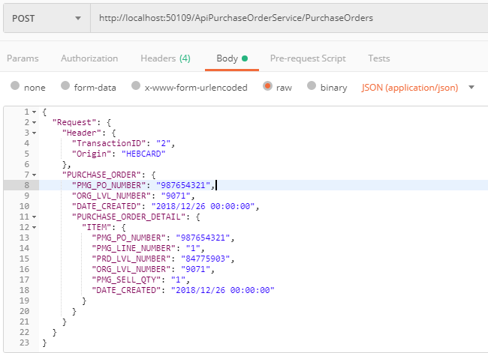

Resultados de Ejecución

E4-CasePack Invalido
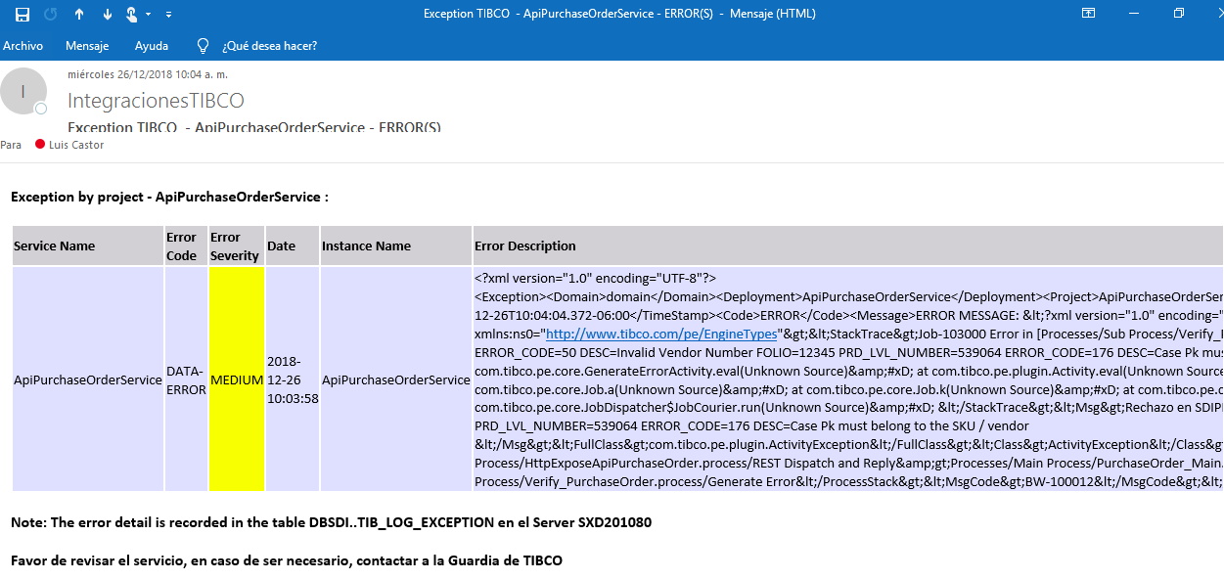
Descripción de la Prueba
Se comunica la OC 12345, la integracion debe generar una excepcion debido a que no puede ubicar el vendor consecuencia de un CasePack invalido
Resultado Esperado
- Registro del error en la tabla DBTIB..tib_tracklogger -Correo de notificacion

Evidencia antes de correr procesos

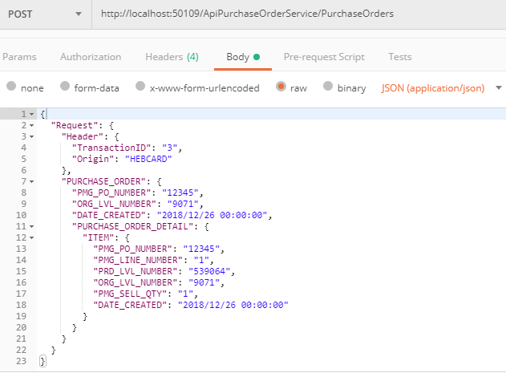

Resultados de Ejecución

E5-Vendor Invalido
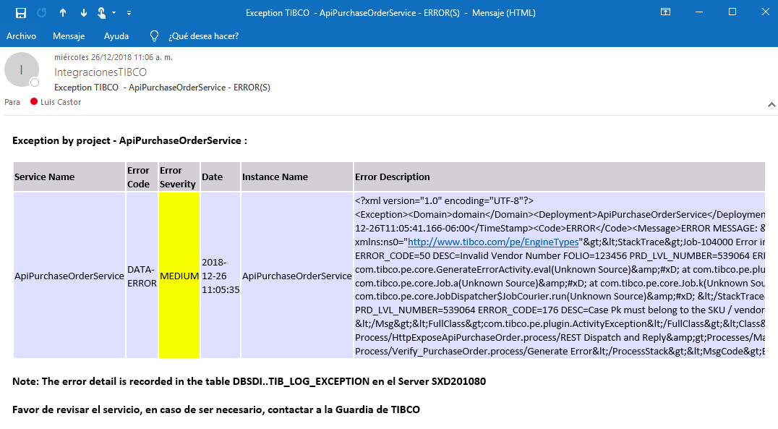
Descripción de la Prueba
Se comunica la OC 123456, la integracion debe generar una excepcion debido a que no puede ubicar el vendor
Resultado Esperado
- Registro del error en la tabla DBTIB..tib_tracklogger -Correo de notificacion

Evidencia antes de correr procesos

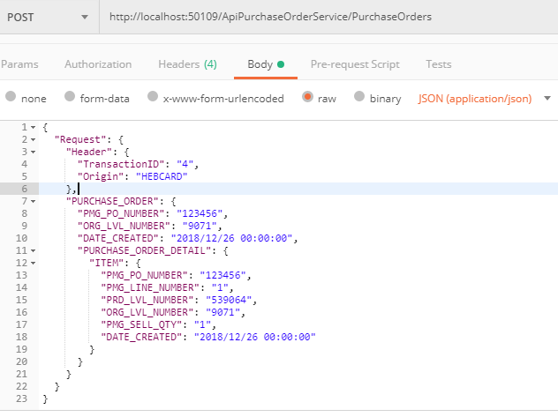

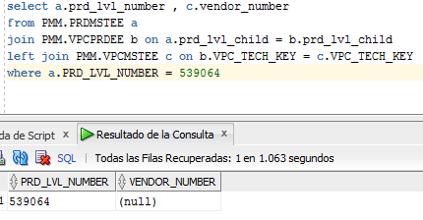

Resultados de Ejecución

E6-Fecha Creacion Invalida
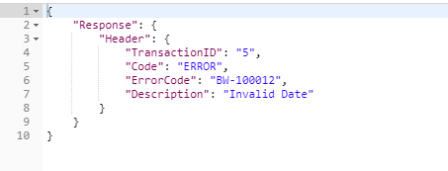
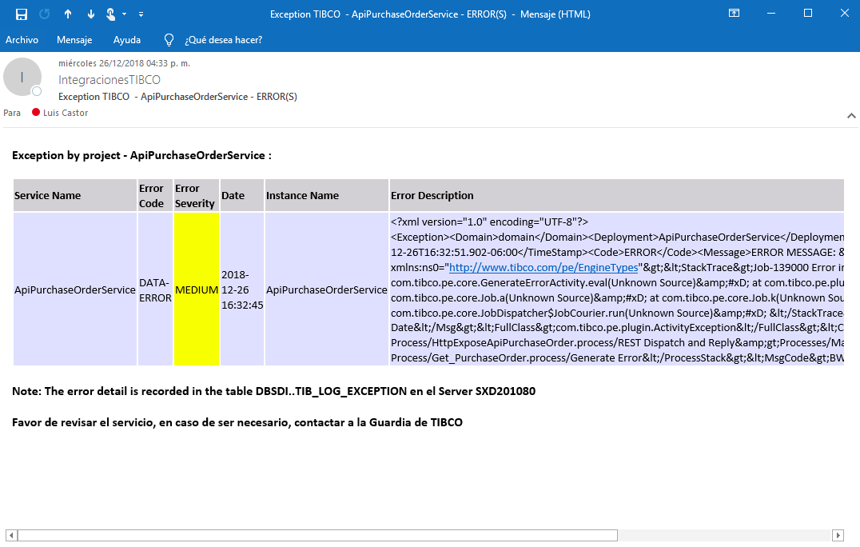
Descripción de la Prueba
Se comunica la OC 1234567, la integracion debe generar una excepcion debido a que la fecha de creacion no es reciente
Resultado Esperado
- Registro del error en la tabla DBTIB..tib_tracklogger -Correo de notificacion

Evidencia antes de correr procesos

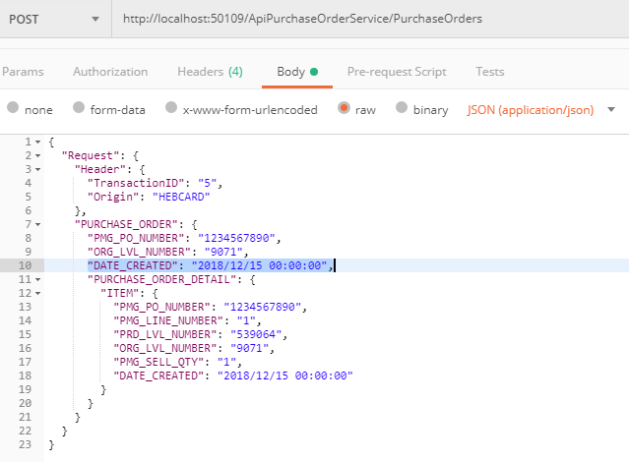

Resultados de Ejecución

E8-Sin permiso HEBSecurity
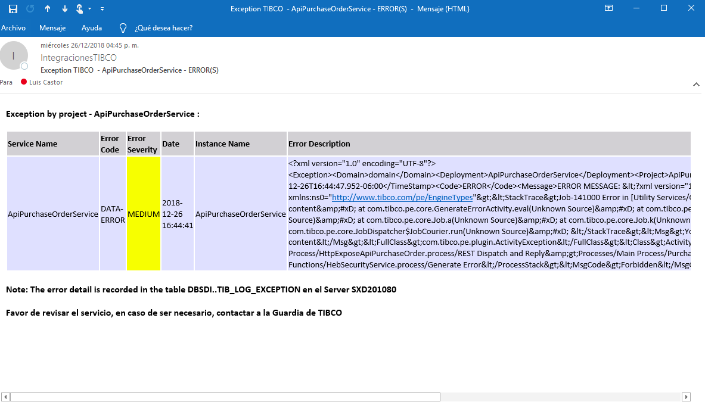
Descripción de la Prueba
Se comunica la OC 1234567, la integracion debe generar una excepcion debido a que el applicationId no tiene permisos garantizados
Resultado Esperado
'Registro en la tabla DBTIB..tib_tracklogger -Correo de notificacion

Evidencia antes de correr procesos

 | 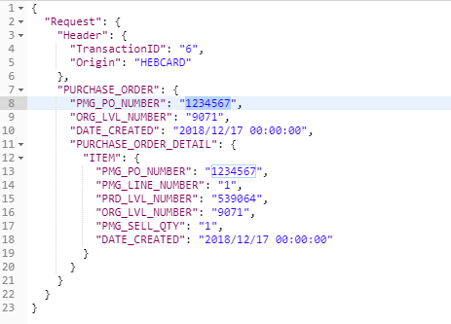

Resultados de Ejecución

E9-AltoVolumen de OC
Descripción de la Prueba
Comunicación de 1000 ordenes de compra concurrentes
Resultado Esperado
- Orden de compra generada en servidor Secos CAT

Evidencia antes de correr procesos
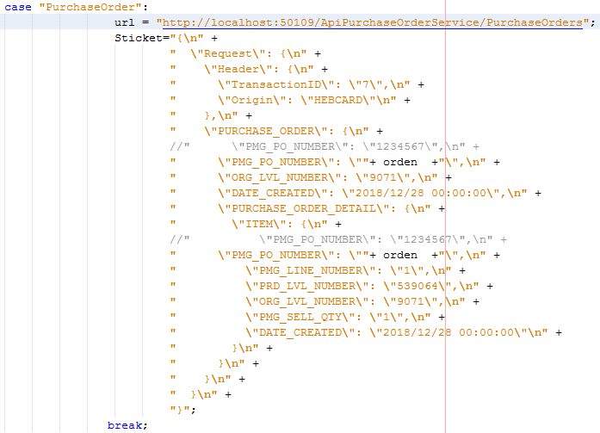
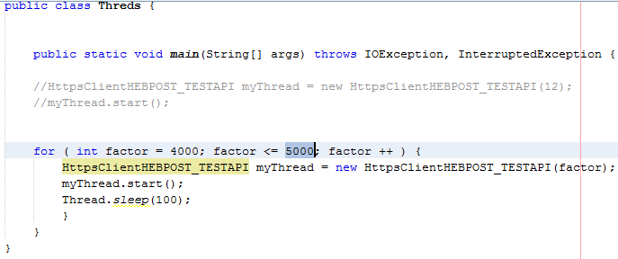

Resultados de Ejecución

 | Validación de estadisticas | Se revisa que el total de registros se comunicaron de forma correcta

 | 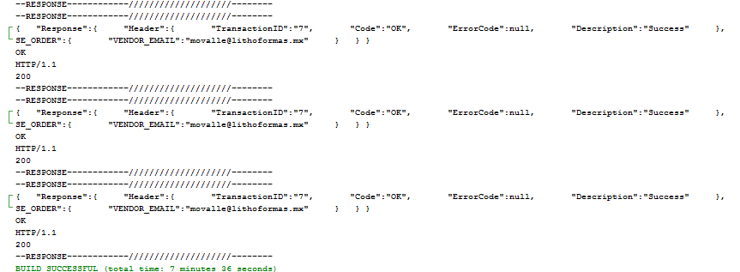
 | 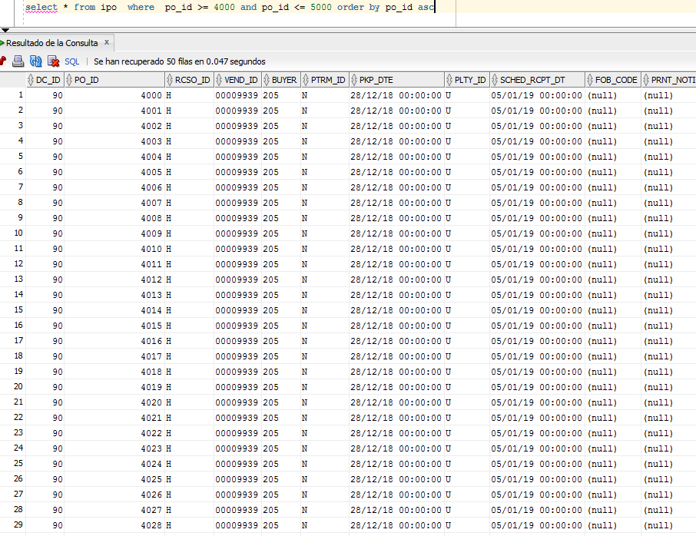

 | Numero de ordenes de compra 1000
 | Tiempo en resolver las peticiones 7.26 Minutos

